Planilha1
 | Dimensionamento Biodigestor Tubular

Tipo de animal: |  | Caprinos |  | Dejetos por animal - B (l/dia): |  | 5

Número de animais - A: |  | 4324.00 |  | Fator relação dejeto/água - C: |  | 0.2

 |  |  |  | Tempo de retenção hidráulica TRH (dias): |  | 45

VD = A x B
Dejetos totais por dia (l/dia): |  | 21620.00

VA = VD x C
Dejetos totais por dia: |  | 4324.00

VC = VD + VA
Carga diaria total (l): |  | 25944.00

VFB= VC x TRH/1000
Volume da fossa (m³): |  | 1167.48

VF = (a+b)/2 x h x L
Volume geométrico: |  | 1107.95

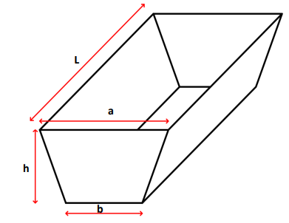

a=0,7279h+b
Base maior - a (m): |  | 8.62

Base menor - b (m): |  | 6.07

L=3,6395h+5b
Comprimento fossa - L (m): |  | 43.10

Altura fossa - h (m): |  | 3.50 | <- Determinar Valor

Li=(Lxb)+(2xLxh)+(2xL)+(4xh)+(2xaxh)+(2xa)+4
lona de impermeabilização da fossa |  |  | 745.10

LV= (2,5xaxb)+(2,5xa)+(2,5b)+2,5
Lona de vedação |  |  | 170.06

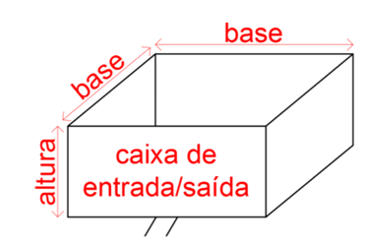

VCE = VC x 1,20 = PE x LCE²
Vol caixa de entrada (m³/dia): |  | 31.13 |  | PE=profundidade sempre 1,00m

 | LCE = √𝑉𝐶𝐸
Lateral da Cx de entrada (m): |  | 5.58

VCS = VEx3
Vol caixa de saída (m³/dia): |  | 93.40

 | LCE = √𝑉𝐶𝐸
Lateral da Cx de saída (m): |  | 9.66

PB = (quantidade de animais) x (Fator biogás)
Potencial mensal de geração de biogás (m³): |  |  | 9080.40 |  | como sendo para cada m³ de biogás energeticamente equivalente a 1,42 Kwh,

Potencial mensal de geração (Kwh): |  |  | 12894.17

